Instruções
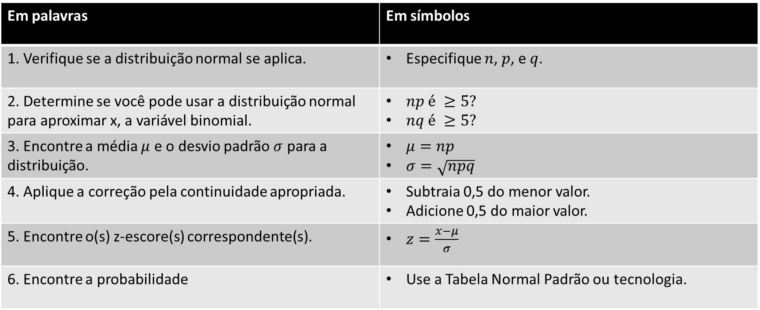
Aproximando uma probabilidade binomial

Instruções

Atividade
Aproximando uma probabilidade binomial

Atividade

 | Cinquenta e um por cento dos adultos nos Estados Unidos, cujas promessas de final de ano foram de se exercitar mais, alcançaram seus objetivos. Você seleciona aleatoriamente 65 adultos nos EUA que fizeram tais promessas e lhes pergunta se eles cumpriram a promessa. Qual é a probabilidade de que menos de 40 deles respondam sim?

 | [1 e 2] Verificar se a Distribuição Normal se aplica: |  |  |  |  |  | [5 e 6] Z-escore e Probabilidade

 | n = | 65 |  | np = | 33.15 |  |  | z = | 1.58
 | p = | 0.51 |  | nq = | 31.85 |  |  | P(z)= | 0.94
 | q = | 0.49
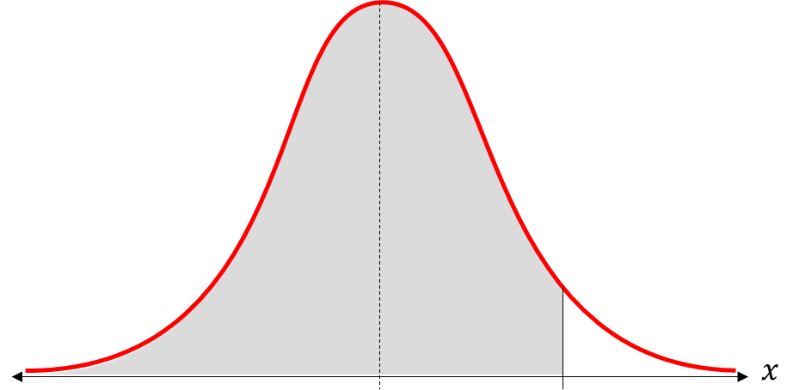
$$39,5$$
$$33,15$$
 | [3] Parâmetros da Normal:

 | µ = | 33.15
 | σ= | 4.03

 | [4] Correção do intervalo:

 |  | Valores (p.m.) = | ... 37, 38, 39
 |  | x = | 39.5
 |  |  |  |  |  | Interpretação
 |  |  |  |  |  | A probabilidade de que menos de 40 pessoas respondam sim é de aproximadamente 0,94, ou aproximadamente 94%.

